Knauf_old
[ Knauf 주요 CR(Customer Request) 목록 ]
[기준일: '25.5.28]
번호 | 요청자 | 요청일 | 제목 | 내용 | 우선 순위 | 진행 상태 | 담당자 | 완료 예정일 | 완료일 | 비고
 | 이효상 | 2025-05-26 | 운영서버 백업용 톰캣 업그레이드 | 운영서버 백업용 톰캣(6월 4일) -> 6월3일이 대통령 선거일이기 때문에 일정 조정을 하였습니다. | - | 작업 종료 | 홍성근 | 2025-06-04 | 2025-06-04
 | 이효상 | 2025-05-26 | JDE 연동 서버 톰캣 업그레이드 | JDE 연동 서버(6월 5일) | - | 작업 종료 | 홍성근 | 2025-06-05 | 2025-06-04
 | 이효상 | 2025-06-02 | 오더 도착 D-1 전 메일 발송 기능 추가 건 | 메일 형식(첨부파일, 내용 수정 예정) | - |  |  |  |  | 크나우프 측으로부터 구체적인 작업 내용에 대해 전달 받은 후에 진행
 | 김연수 | 2025-06-09 | [크나우프] E-Order 주문상태 상태값 추가 작업 요청 | E-Order 에서 주문등록시, 주문상태는 ‘주문접수’ 상태값으로 표시됩니다. 그리고 그 이후에 관리자페이지에서 ‘반려’ 처리를 하면, 아래와 같이, 고객에게 보여지는 주문상태값은 주문접수 가 아닌, “확인중” 으로 변경되었으면 합니다. 해당 작업, 후 순위로 진행 부탁드리며, 예상소요시간도 안내 부탁드립니다. | - | 취소 | 홍성근 |  |  | 요구사항 다시 정리해서 재요청 드립니다. 이전 이메일은 무시해주시면 됩니다. -> 라는 요청이 있어서 진행상태를 취소로 수정했습니다.
REQ0068413 | 김연수 | 2025-05-20 | (긴급) Quotation List를 E-Order에 수기 업로드할 수 있는 기능 개발 에 대한 예상작업시간 | 현재 E-Order 시스템에서 미리 등록되지 않은 제품 품목을 발주하려고 하면, 시스템에서 이를 인지하지 못하고 처리가 진행되어 결국 누락되는 문제가 있습니다. 이를 방지하기 위해, 품목을 미리 E-Order 에 등록한뒤, 등록되지 않은 품목을 발주할 시, "등록되지 않은 품목입니다"라는 에러 메시지를 표시하는 기능을 구현하고자 합니다. <요구사항> 1. 엑셀 파일 (첨부파일 참고) 을 E-Order 시스템에 업로드 할 수 있는 기능을 개발합니다. 2. 업로드 된 엑셀파일의 A Column (Sales Document) 와 F Column (Material – 품목코드) 데이터를 사용하여 데이터베이스에 새로운 테이블을 생성합니다. 3. 사용자가 주문등록 시, 입력된 품목 코드(Material Code)가 테이블에 존재하는지 확인하는 로직을 추가합니다. 주문접수 시, 입력된 품목 코드(Material Code)가 테이블에 존재하지 않을 경우, “등록되지 않은 품목입니다” 라는 에러메시지를 사용자에게 표시합니다. 예시) E-Order 주문관리 -> 주문등록 -> 납품처 선택 (Quotation 이 있는) ‘품목코드’ 선택 후, ‘선택후 닫기’ 선택시, 해당 Quotation Number (20XXXXXX) 의 해당 품목코드가 DB테이블에 존재하지 않을 경우, “등록되지 않은 품목입니다” 에러메시지가 표시되게 합니다. | 1 | 개발완료 | 홍성근 | 2025-06-05
REQ0069785 | 이효상 | 2025-06-19 | [CR](긴급)크나우프석고보드 E-Order 에러 수정 요청 건 | 안녕하세요 크나우프석고보드 IT팀 이효상 입니다 E-Order Admin의 QMS관리 부분에서 오류 사항이 있어 수정 요청 드립니다 하기 건 고객에게 발행이 되어야 하는 부분으로 긴급으로 처리 부탁드립니다 1. Admin QMS관리 - QMS 조회 및 등록 하기 이미지에서 19576383의 오더는 총 2개의 QMS가 등록 되었습니다. ( QMS 수량 13/26 총 39개 표기 ) 하지만 실제 QMS 메일발송 Tab으로 가게 되면은 1개밖에 출력되지 않습니다 이전에는 등록한 QMS가 모두 리스트 형태로 나왔다고 합니다. 수정 부탁드립니다 [cid:image002.png@01DBE105.614C0660] [cid:image003.png@01DBE105.614C0660] 2. Admin QMS관리- QMS 조회 및 등록 QMS 입력 기능 진행 시 주소가 비어 있을 경우 구조체가 중복표기가 됩니다 주소가 있는 경우와 같이 구조체가 중복표기가 되지 않아야 합니다 또한 추가적으로 주소가 납품처의 주소를 불러오고 있는 것으로 보입니다(확인필요) 납품처가 없을 경우 거래처의 주소를 불러 올 수 있도록 처리 가능할까요 ? <주소가 없는 경우 QMS 입력> [cid:image004.png@01DBE107.B556D8F0] [cid:image005.png@01DBE107.B556D8F0] <주소가 있는 경우> [cid:image006.png@01DBE108.106F7710] [cid:image007.png@01DBE108.106F7710] | 2 | 작업 중 | 홍성근 |  |  | 예상 작업 시간 : 3d
REQ0067350 | 이효상 | 2025-04-23 | E-order 기상청 API 활용 요청 건 | ž 기상청 API를(혹은 다른 기상관련 API 사용) 활용한 E-Order내 D+7/특정 조건 날씨 표기 1. E-order Admin / Front의 상단에 D+7 날씨 표기 ­ 주요 도시 서울/여수/울산 등(API에서 제공하는 지역)를 10초마다 변경하여 D+7로 날씨를 보여주는 기능 Example) 상단에 날씨 표시 2. 납품주소, 납품요청일 지정 시 날씨 표시 ­ 납품주소(우편번호), 납품요청일 선택시에 해당 우편번호 기준으로 날씨를 보여 주는 기능 Example ) 06735의 4월 23일 날씨 표기 | 3 | 작업 멈춤 | 홍성근 | 2025-06-20 |  | 예상 작업 시간 : 10d
REQ0066503 | 이효상 | 2025-04-07 | 오더 상태 업데이트 건 요청 사항 | 1. 컬럼(Header)자리 고정 X - 컬럼 값의 경우 필수 값은 존재하나 자리가 변할 수 있음 - 그렇기에 Sales Document, Sales Document Item 등 Search 필요 2. 오더 누적 - 오더는 매일 누적 됨(매일 중복 업데이트 가능) 3. 최대 약 13000건 이상 오더 업데이트 필요 - 현재 Line별로 업데이트 진행(오더가 많을 시 시간 최소 1시간 소요 예상) -> Line별로 OS, DS 등의 조건을 비교하여 status1, status2, status desc 값을 구해야 함 - 가능한 방법이 있는지 검토 부탁드립니다 4. 결과 메시지 세분화 - End User사용 시 Excel 업로드 오류 시 상세 메시지 출력 필요 – 현재 ERROR 만 출력 (컬럼 오류, 필수 값 누락 등) - 업데이트 성공한 오더(검정) / 실패한 오더(빨강) 분류 필요 | 4 | 할당 | 홍성근 | 2025-06-27 |  | 예상 작업 시간 : 7d
REQ0069152 | 이효상 | 2025-06-05 | [CR]크나우프석고보드 메일발송 기능 요청 건 | 하기 기능에 대하여 추가 요청 드립니다(우선순위 6) ž E-Order Admin – 거래처관리 – 주문 메일 알람(New) 특정 고객 담당자 및 담당 영업사원에게 D+1(익일착) 주문에 대하여 특정시간에 메일(내용+첨부파일(엑셀))을 전달하는 기능(Daily) Example) ­O_CUSTOMER의 정보를 그대로 전달 받을 수 있도록 하는 신규 테이블 생성 담당자 이메일 / 영업 담당 이메일이 수정을 할 수 있어야 함(필요에 따라 O_CUSTOMER와 달라질 수 있음(담당자가 여러명인 거래처 등)) ( O_CUSTOMER의 테이블에 신규 정보 입력 시 그대로 가져오도록 필요 ) ­ 체크박스를 제공하여 체크 된 담당자/영업담당자에게만 메일이 전송 되도록 처리 필요 정렬은 체크된 거래처가 우선으로 보이게 함(체크된 거래처 -> 코드순 정렬 / 가장 상위로 변경) 체크 박스가 두개인 이유는 필요에 따라 담당자 혹은 영업담당자만 메일을 받아야 할 수도 있기 때문 ­ 메일 형식은 제공된 메일 및 엑셀과 동일하게 전송 필요 제목 및 내용은 형식에 맞춰서 전송 필요 ­ 메일 발송 시각 설정 메일 발송 시각은 필요에 따라 변경 될 수 있기에 유저가 능동적으로 입력 할 수 있도록 설정(1시간 단위) | 5 | 할당 | 홍성근 |  |  | 예상 작업 시간 : 15d
REQ0069017 | 김연수 | 2025-05-29 | E-Order 전체주문현황 엑셀출력 오류 수정요청의 건 | 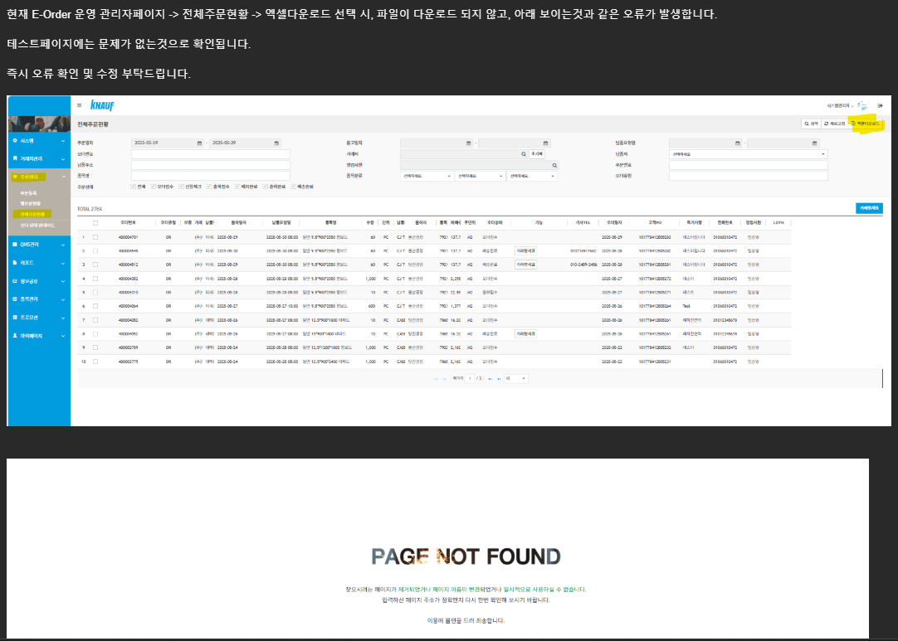 | 6 | 할당 | 홍성근 |  |  | 예상 작업 시간 : 2d
 | 김연수 | 2025-06-12 | [크나우프] E-Order 주문상태 상태값 추가 작업 요청 | 요구사항 다시 정리해서 재요청 드립니다. 이전 이메일은 무시해주시면 됩니다. 해당 작업은, 후 순위로 부탁드리며, 확인 후 예상 작업 기간도 안내 부탁드립니다. 주문접수후, 웹주문현황에서 주문확정 바로 전단계에서, ‘보류’ 주문상태값 선택 기능 추가 상단 주문상태에 ‘보류’ 상태값 추가 (주문접수 다음에 위치하도록) 그리고 아래 주문상태에 ‘보류’ 표시 기능 추가 ‘보류’ 주문상태일시, 고객페이지에서 보여지는 화면에서, ‘확인중’ 으로 주문상태값이 표시. 현재 주문접수후 모든오더가 ‘주문접수’로 보여지고있어, 고객들에게 아직 주문확정이 아닌, 확인중이라는 안내를 하기 위함입니다. | 7 | 할당 | 홍성근 |  |  | 예상 작업 시간 : 5d
 | 김연수 | 2025-06-18 | [크나우프] (긴급) Quotation List를 E-Order에 수기 업로드할 수 있는 기능 개발 에 대한 예상작업시간 | 해당 작업 확인하였습니다. 감사합니다. 추가적으로 기능 개발 요청 드립니다. Quotation Number 엑셀 파일을 수기로 업로드한 후, 업로드된 목록을 확인할 수 있는 기능이 필요합니다. 현재 개발된 기능은 업로드된 총 건수만 확인할 수 있는 상태이므로, 아래 예시 화면과 같이 Quotation Number, 품목코드, 등록일을 검색할 수 있는 기능이 필요합니다. 아래 예시는 참고용일 뿐이며, 반드시 동일한 모습일 필요는 없습니다. 기능만 충족된다면 다른 방식으로 구현하셔도 괜찮습니다. 그리고 이전에 문의주셨던 사항들에 대해 아래와 같이 답변드립니다. 1. 쿼테이션 번호 및 품목 코드 검증 기능이 추가되면서 이제 등록되지 않은 납품처, 품목들은 주문 접수가 불가능합니다. 많은 수의 납품처와 품목코드가 있는데 적재해야 될 데이터는 어떤 것들이 있는지 이 데이터들 적재는 어떻게 진행할지에 대한 협의가 필요합니다. O_QUOTATION_VERIFICATION 에 해당 QUOTATION NO가 있으면 품목코드검증 수행 O_QUOTATION_VERIFICATION 에 해당 QUOTATION NO가 없으면 (납품처가 없는 경우도 포함) 품목코드검증을 수행하지 않음 Quotation 업로드 방법 SAP에 등록된 모든 quotation(AS-IS) 을 테스트 단계에서 E-Order 에 업로드예정 2. 또 주문 접수 시 납품처는 필수값이 아닙니다. 납품처(쿼테이션 번호) 없이 접수 했을 때는 기존과 동일하게 검증 절차 없이 접수 되도록 구현을 해놨는데 문제 없는지 확인 부탁드립니다. 문제 없습니다. 위의 O_QUOTATION_VERIFICATION 에 QUOTATION NO가 없는 경우와 동일합니다. | 8 | 할당 | 홍성근 |  |  | 예상 작업 시간 : 4d

